Sheet1
Titlu | Mouse fara fir, LED, Rosu inchis
Headline | Easy browse
 | 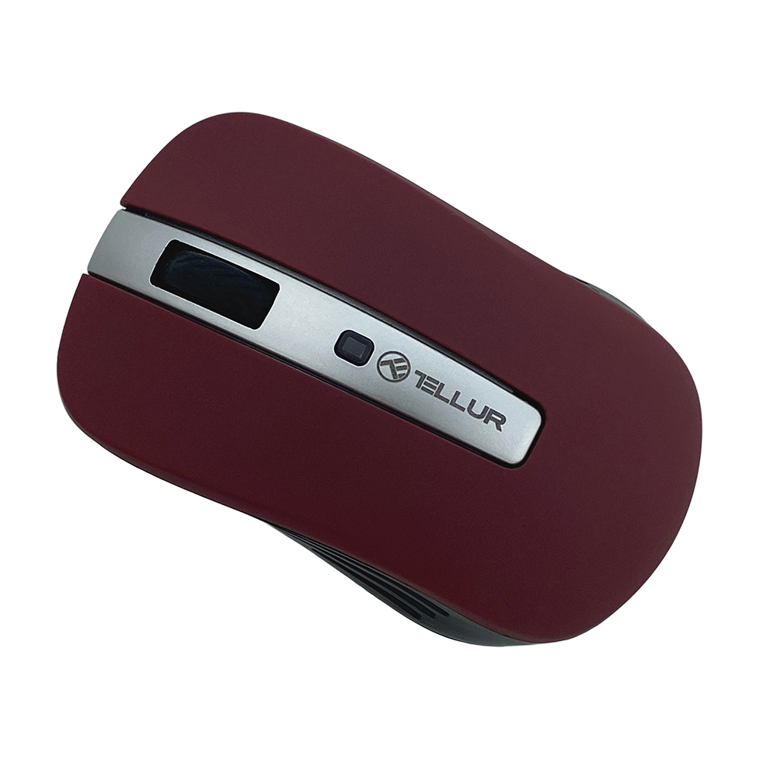

Body text 1 | Bucura-te de control total asupra experientei tale digitale cu un mouse clasic si usor. Instalarea tip plug & play se realizeaza instant, prin simpla introducere a nano receptorului in portul USB.
 | 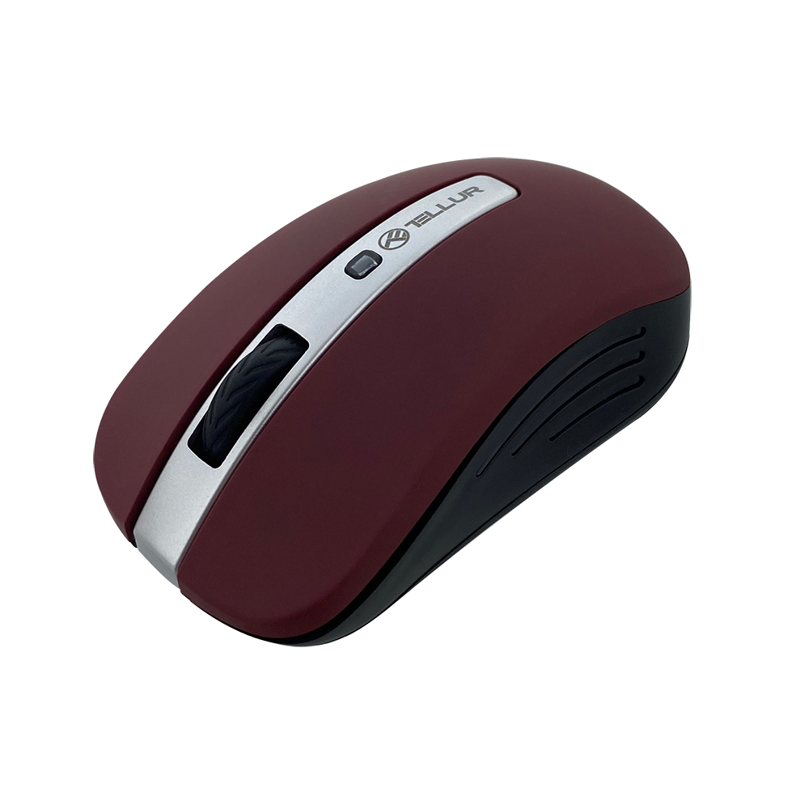

Body text 2 | Multumita dimensiunilor reduse, poti pastra nano receptorul in portul USB si evita, astfel, riscul de a-l pierde. De asemenea, poti ajusta rezolutia intre 800/1200/1600 DPI, in functie de specificul activitatii tale.

